关系图
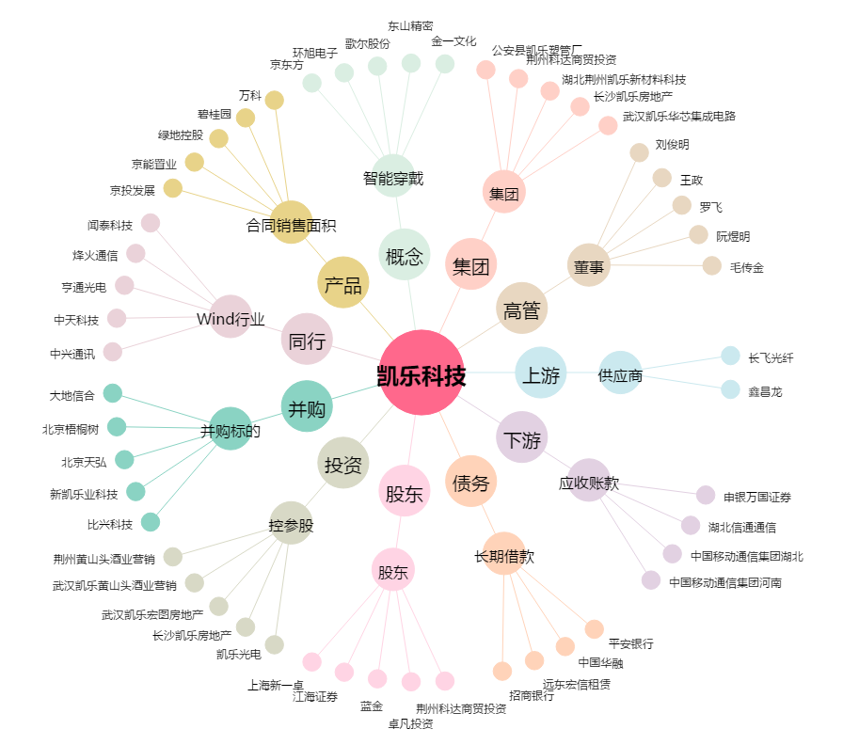
凯乐科技[600260.SH] - 关系概览图

